Hoja1
ARELLANO GRANADOS ANGEL MARIANO 218123444

 | xI | -3.5 | xD | -2.5

 | ITERACION | xl | xD | f(xl) | f(xD) | xM | f(xM) | TOLERANCIA
 | 0 | -3.5000000 | -2.5000000 | -5.1885433 | 3.9261436 | -2.9307491466 | 1.5726704
 | 1 | -3.5000000 | -2.9307491 | -5.1885433 | 1.5726704 | -3.063157915 | 0.4043189 | 116.8351559%
 | 2 | -3.5000000 | -3.0631579 | -5.1885433 | 0.4043189 | -3.0947380779 | 0.0915577 | 31.2761172%
 | 3 | -3.5000000 | -3.0947381 | -5.1885433 | 0.0915577 | -3.1017653771 | 0.0201276 | 7.1430149%
 | 4 | -3.5000000 | -3.1017654 | -5.1885433 | 0.0201276 | -3.103304251 | 0.0043958 | 1.5731770%
 | 5 | -3.5000000 | -3.1033043 | -5.1885433 | 0.0043958 | -3.1036400508 | 0.0009586 | 0.3437136%
 | 6 | -3.5000000 | -3.1036401 | -5.1885433 | 0.0009586 | -3.1037132694 | 0.0002090 | 0.0749646%
 | 7 | -3.5000000 | -3.1037133 | -5.1885433 | 0.0002090 | -3.1037292314 | 0.0000456 | 0.0163437%
 | 8 | -3.5000000 | -3.1037292 | -5.1885433 | 0.0000456 | -3.1037327111 | 0.0000099 | 0.0035629%
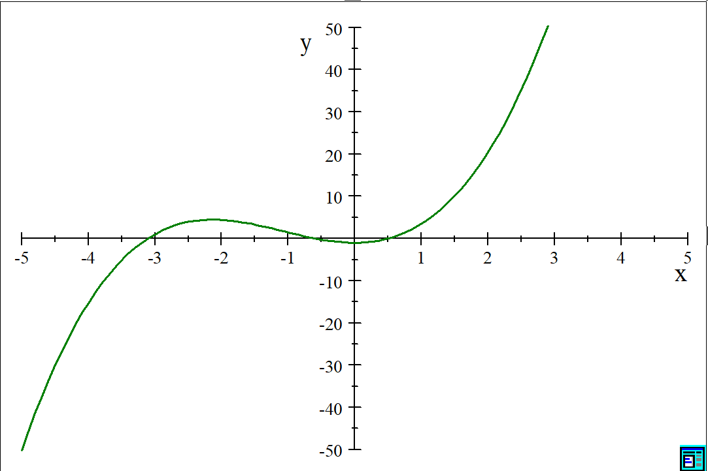
 | 9 | -3.5000000 | -3.1037327 | -5.1885433 | 0.0000099 | -3.1037334697 | 0.0000022 | 0.0007767%
 | 10 | -3.5000000 | -3.1037335 | -5.1885433 | 0.0000022 | -3.1037336351 | 0.0000005 | 0.0001693%
 | 11 | -3.5000000 | -3.1037336 | -5.1885433 | 0.0000005 | -3.1037336711 | 0.0000001 | 0.0000369%
 | 12 | -3.5000000 | -3.1037337 | -5.1885433 | 0.0000001 | -3.103733679 | 0.0000000 | 0.0000080%
 | 13 | -3.5000000 | -3.1037337 | -5.1885433 | 0.0000000 | -3.1037336807 | 0.0000000 | 0.0000018%
 | 14 | -3.5000000 | -3.1037337 | -5.1885433 | 0.0000000 | -3.1037336811 | 0.0000000 | 0.0000004%
 | 15 | -3.5000000 | -3.1037337 | -5.1885433 | 0.0000000 | -3.1037336811 | 0.0000000 | 0.0000001%
 | 16 | -3.5000000 | -3.1037337 | -5.1885433 | 0.0000000 | -3.1037336812 | 0.0000000 | 0.0000000%

 | xI | -1 | xD | 0

 | ITERACION | xl | xD | f(xl) | f(xD) | xM | f(xM) | TOLERANCIA
 | 0 | -1.0000000 | 0.0000000 | 1.4596977 | -1.0000000 | -0.40655402588 | -0.4898282
 | 1 | -1.0000000 | -0.4065540 | 1.4596977 | -0.4898282 | -0.55566031692 | -0.0948419 | 39.4986279%
 | 2 | -1.0000000 | -0.5556603 | 1.4596977 | -0.0948419 | -0.58276932762 | -0.0140017 | 8.0840236%
 | 3 | -1.0000000 | -0.5827693 | 1.4596977 | -0.0140017 | -0.58673345665 | -0.0019718 | 1.2029917%
 | 4 | -1.0000000 | -0.5867335 | 1.4596977 | -0.0019718 | -0.58729094781 | -0.0002758 | 0.1695999%
 | 5 | -1.0000000 | -0.5872909 | 1.4596977 | -0.0002758 | -0.58736890429 | -0.0000385 | 0.0237241%
 | 6 | -1.0000000 | -0.5873689 | 1.4596977 | -0.0000385 | -0.58737979656 | -0.0000054 | 0.0033150%
 | 7 | -1.0000000 | -0.5873798 | 1.4596977 | -0.0000054 | -0.58738131828 | -0.0000008 | 0.0004631%
 | 8 | -1.0000000 | -0.5873813 | 1.4596977 | -0.0000008 | -0.58738153088 | -0.0000001 | 0.0000647%
 | 9 | -1.0000000 | -0.5873815 | 1.4596977 | -0.0000001 | -0.58738156058 | 0.0000000 | 0.0000090%
 | 10 | -1.0000000 | -0.5873816 | 1.4596977 | 0.0000000 | -0.58738156472 | 0.0000000 | 0.0000013%
 | 11 | -1.0000000 | -0.5873816 | 1.4596977 | 0.0000000 | -0.5873815653 | 0.0000000 | 0.0000002%
 | 12 | -1.0000000 | -0.5873816 | 1.4596977 | 0.0000000 | -0.58738156539 | 0.0000000 | 0.0000000%

 | xI | 0.3 | xD | 1

 | ITERACION | xl | xD | f(xl) | f(xD) | xM | f(xM) | TOLERANCIA
 | 0 | 0.3000000 | 1.0000000 | -0.6583365 | 3.4596977 | 0.41190668214 | -0.3374708
 | 1 | 0.3000000 | 0.4119067 | -0.6583365 | -0.3374708 | 0.52960462383 | 0.1269804 | 46.4451131%
 | 2 | 0.3000000 | 0.5296046 | -0.6583365 | 0.1269804 | 0.4924791278 | -0.0341126 | 16.1092926%
 | 3 | 0.3000000 | 0.4924791 | -0.6583365 | -0.0341126 | 0.50299772041 | 0.0101405 | 4.4253047%
 | 4 | 0.3000000 | 0.5029977 | -0.6583365 | 0.0101405 | 0.49991834091 | -0.0029279 | 1.3068380%
 | 5 | 0.3000000 | 0.4999183 | -0.6583365 | -0.0029279 | 0.50081143404 | 0.0008526 | 0.3780490%
 | 6 | 0.3000000 | 0.5008114 | -0.6583365 | 0.0008526 | 0.50055170602 | -0.0002477 | 0.1100249%
 | 7 | 0.3000000 | 0.5005517 | -0.6583365 | -0.0002477 | 0.50062717976 | 0.0000720 | 0.0319650%
 | 8 | 0.3000000 | 0.5006272 | -0.6583365 | 0.0000720 | 0.50060524296 | -0.0000209 | 0.0092914%
 | 9 | 0.3000000 | 0.5006052 | -0.6583365 | -0.0000209 | 0.50061161856 | 0.0000061 | 0.0027003%
 | 10 | 0.3000000 | 0.5006116 | -0.6583365 | 0.0000061 | 0.50060976555 | -0.0000018 | 0.0007848%
 | 11 | 0.3000000 | 0.5006098 | -0.6583365 | -0.0000018 | 0.50061030411 | 0.0000005 | 0.0002281%
 | 12 | 0.3000000 | 0.5006103 | -0.6583365 | 0.0000005 | 0.50061014758 | -0.0000001 | 0.0000663%
 | 13 | 0.3000000 | 0.5006101 | -0.6583365 | -0.0000001 | 0.50061019308 | 0.0000000 | 0.0000193%
 | 14 | 0.3000000 | 0.5006102 | -0.6583365 | 0.0000000 | 0.50061017986 | 0.0000000 | 0.0000056%
 | 15 | 0.3000000 | 0.5006102 | -0.6583365 | 0.0000000 | 0.5006101837 | 0.0000000 | 0.0000016%
 | 16 | 0.3000000 | 0.5006102 | -0.6583365 | 0.0000000 | 0.50061018258 | 0.0000000 | 0.0000005%
 | 17 | 0.3000000 | 0.5006102 | -0.6583365 | 0.0000000 | 0.50061018291 | 0.0000000 | 0.0000001%
 | 18 | 0.3000000 | 0.5006102 | -0.6583365 | 0.0000000 | 0.50061018281 | 0.0000000 | 0.0000000%

